Diretrizes Clínicas
DIRETRIZES CLÍNICAS - RN 465

1. CONSULTA DE AVALIAÇÃO AMPLIADA EM GERIATRIA
2. CONSULTA – PUERICULTURA
3. TRATAMENTO CIRÚRGICO DA HÉRNIA DE DISCO LOMBAR

1. CONSULTA DE AVALIAÇÃO AMPLIADA EM GERIATRIA
Quando o procedimento consulta, corresponder a uma consulta para a realização de Avaliação Geriátrica Ampla (AGA), deverá atender os seguintes critérios: 1. Para pacientes acima de 60 anos, deverá ser realizado por médico geriatra, utilizando instrumento específico reconhecido pela Sociedade Brasileira de Geriatria e Gerontologia (SBGG), disponibilizado no sítio eletrônico www.sbgg.org.br, e preenchido pelo menos um dos critérios do Grupo I e nenhum dos critérios do Grupo II:
Grupo I: a. Trinta dias após internações clínicas com duração igual ou superior a dez dias. b. Trinta dias após cirurgia de médio e grande porte independente do tempo de internação. c. Idade ≥ 85 anos, mesmo sem comorbidades d. Incapacidade funcional e. Neoplasias malignas f. Insuficiência cardíaca ≥ CF II g. Insuficiência cognitiva h. Fragilidade psicossocial e/ou depressão i. Incontinência urinaria e/ou fecal, j. Instabilidade postural e/ou história de quedas
Grupo II: a. Doença terminal b. Demência severa c. Dependência funcional severa d. Suporte de enfermagem domiciliar já existente e inevitável

2. CONSULTA- PUERICULTURA
Quando o procedimento consulta, corresponder a uma consulta de puericultura deverá atender os seguintes critérios:
a. atendimento ambulatorial sequencial e limitado, conforme calendário abaixo;
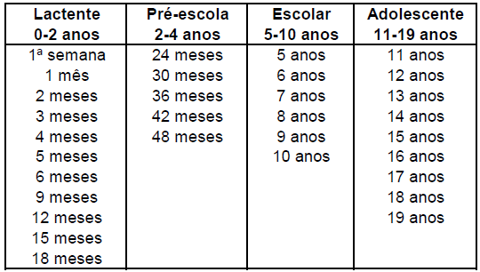

b. incluir as ações a serem realizadas nos atendimentos agendados em conformidade com os itens abaixo descritos:

• avaliação do estado nutricional da criança pelo indicadores clínicos definidos pelo Ministério da Saúde;
• avaliação da história alimentar;
• avaliação da curva de crescimento pelos parâmetros antropométricos adotados pelo Ministério da Saúde;
• estado vacinal segundo o calendário oficial de vacinas do Ministério da Saúde;
• avaliação do desenvolvimento neuropsicomotor;
• avaliação do desempenho escolar e dos cuidados dispensados pela escola;
• avaliação do padrão de atividades físicas diárias conforme parâmetros recomendados pelo Ministério da Saúde;
• exame da capacidade visual;
• avaliação das condições do meio ambiente conforme roteiro do Ministério da Saúde;
• avaliação dos cuidados domiciliares dispensados à criança;
• avaliação do desenvolvimento da sexualidade;
• avaliação quantitativa e qualitativa do sono;
• avaliação da função auditiva;
• avaliação da saúde bucal.
Referência: CBHPM, 2012.

3. TRATAMENTO CIRÚRGICO DA HÉRNIA DE DISCO LOMBAR
O tratamento cirúrgico da hérnia de disco lombar está indicada para pacientes portadores de discopatia lombar sintomática comprovada por exame clínico e exames de imagem, associada ou não a ciatalgia, com dor discogênica, comprovadamente refratária ao tratamento conservador/clínico e que preencham ao menos um dos critérios abaixo descritos:
a. Espondilolistese;
b. Instabilidade na coluna lombar;
c. Escoliose do adulto;
d. Artrose ou degeneração facetária;
e. História de cirurgia prévia em coluna lombar;
f. Estenose de canal vertebral;
g. Fratura vertebral de origem traumática, neoplásica, osteoporótica, infecciosa e/ou reumatológica.

Aba Diretrizes Clínicas: consta as Diretrizes Clínicas previstas pela RN 465

Diretrizes de Utilização
DIRETRIZES DE UTILIZAÇÃO - RN 465
1. ABLAÇÃO POR RADIOFREQUÊNCIA/CRIOABLAÇÃO DO CÂNCER PRIMÁRIO HEPÁTICO POR LAPAROTOMIA; ABLAÇÃO POR RADIOFREQUÊNCIA/CRIOABLAÇÃO DO CÂNCER PRIMÁRIO HEPÁTICO POR VIDEOLAPAROSCOPIA; ABLAÇÃO POR RADIOFREQUÊNCIA/CRIOABLAÇÃO PERCUTÂNEA DO CÂNCER PRIMÁRIO HEPÁTICO GUIADA POR ULTRASSONOGRAFIA E/OU TOMOGRAFIA COMPUTADORIZADA
2. ACILCARNITINAS, PERFIL QUALITATIVO E/OU QUANTITATIVO COM ESPECTROMETRIA DE MASSA EM TANDEM
3. ANGIOTOMOGRAFIA CORONARIANA
4. ANTICORPOS ANTI PEPTÍDEO CÍCLICO CITRULINADO - IGG (ANTI CCP)
5. AUDIOMETRIA VOCAL COM MENSAGEM COMPETITIVA/ AVALIAÇÃO DO PROCESSAMENTO AUDITIVO CENTRAL
6. AVIDEZ DE IGG PARA TOXOPLASMOSE
7. BIÓPSIA PERCUTÂNEA A VÁCUO GUIADA POR RAIO X OU ULTRASSONOGRAFIAOU RESSONÂNCIA MAGNÉTICA (MAMOTOMIA)
8. BLOQUEIO COM TOXINA BOTULÍNICA TIPO A PARA TRATAMENTO DE DISTONIAS FOCAIS, ESPASMO HEMIFACIAL E ESPASTICIDADE
9. BRAF
10. CINTILOGRAFIA DO MIOCÁRDIO – CORRESPONDE AOS SEGUINTES PROCEDIMENTOS: CINTILOGRAFIA DO MIOCÁRDIO PERFUSÃO – ESTRESSE FARMACOLÓGICO; CINTILOGRAFIA DO MIOCÁRDIO PERFUSÃO – ESTRESSE FÍSICO; CINTILOGRAFIA DO MIOCÁRDIO PERFUSÃO – REPOUSO
11. CIRURGIA DE ESTERILIZAÇÃO FEMININA (LAQUEADURA TUBÁRIA/ LAQUEADURA TUBÁRIA LAPAROSCÓPICA)
12. CIRURGIA DE ESTERILIZAÇÃO MASCULINA (VASECTOMIA)
13. CIRURGIA REFRATIVA - PRK OU LASIK
14. CITOMEGALOVÍRUS – QUALITATIVO, POR PCR
15. COLOBOMA - CORREÇÃO CIRÚRGICA
16. COLOCAÇÃO DE BANDA GÁSTRICA POR VIDEOLAPAROSCOPIA OU POR VIA LAPAROTÔMICA
17. CORDOTOMIA-MIELOTOMIAS POR RADIOFREQUÊNCIA
18. ABDOMINOPLASTIA
19. DÍMERO-D
20. ECODOPPLERCARDIOGRAMA FETAL COM MAPEAMENTO DE FLUXO
21. EGFR
22. ELETROFORESE DE PROTEÍNAS DE ALTA RESOLUÇÃO
23. EMBOLIZAÇÃO DE ARTÉRIA UTERINA
24. ESTIMULAÇÃO ELÉTRICA TRANSCUTÂNEA
25. FATOR V LEIDEN, ANÁLISE DE MUTAÇÃO
26. GALACTOSE-1-FOSFATO URIDILTRANSFERASE
27. GASTROPLASTIA (CIRURGIA BARIÁTRICA) POR VIDEOLAPAROSCOPIA OU POR VIA LAPAROTÔMICA
28. HEPATITE B - TESTE QUANTITATIVO
29. HEPATITE C - GENOTIPAGEM
30. HER-2
31. HIV, GENOTIPAGEM
32. HLA B27, FENOTIPAGEM/GENOTIPAGEM
33. IMPLANTE COCLEAR
34. IMPLANTE DE ANEL INTRAESTROMAL
35. IMPLANTE DE CARDIODESFIBRILADOR IMPLANTÁVEL - CDI (INCLUI ELETRODOS E GERADOR)
36. IMPLANTE DE CARDIODESFIBRILADOR MULTISSÍTIO - TRC-D (GERADOR E ELETRODOS)
37. IMPLANTE DE ELETRODOS E/OU GERADOR PARA ESTIMULAÇÃO MEDULAR
38. IMPLANTE DE ELETRODOS E/OU GERADOR PARA ESTIMULAÇÃO CEREBRAL PROFUNDA
39. IMPLANTE DE GERADOR PARA NEUROESTIMULAÇÃO
40. IMPLANTE DE MARCA-PASSO BICAMERAL (GERADOR + ELETRODOS ATRIAL E VENTRICULAR)
41. IMPLANTE DE MARCA-PASSO MONOCAMERAL (GERADOR + ELETRODOS ATRIAL OU VENTRICULAR)
42. IMPLANTE DE MARCAPASSO MULTISSÍTIO (INCLUI ELETRODOS E GERADOR)
43. IMPLANTE DE MONITOR DE EVENTOS (LOOPER IMPLANTÁVEL)
44. IMPLANTE DE PRÓTESE AUDITIVA ANCORADA NO OSSO
45. IMPLANTE INTRA-TECAL DE BOMBAS PARA INFUSÃO DE FÁRMACOS (INCLUI MEDICAMENTO)
46. IMPLANTE INTRAVÍTREO DE POLÍMERO FARMACOLÓGICO DE LIBERAÇÃO CONTROLADA
47. IMUNOFIXAÇÃO PARA PROTEÍNAS
48. INCONTINÊNCIA URINÁRIA - TRATAMENTO CIRÚRGICO SLING OU ESFÍNCTER ARTIFICIAL
49. INIBIDOR DOS FATORES DA HEMOSTASIA
50. K-RAS
51. LASERTERAPIA PARA O TRATAMENTO DA MUCOSITE ORAL/OROFARINGE
52. MAMOGRAFIA DIGITAL
53. MAPEAMENTO ELETROANATÔMICO CARDÍACO TRIDIMENSIONAL
54. MEDICAMENTOS PARA O CONTROLE DE EFEITOS ADVERSOS E ADJUVANTES RELACIONADOS A TRATAMENTOS ANTINEOPLÁSICOS
54.1- TERAPIA PARA ANEMIA RELACIONADA AO USO DE ANTINEOPLÁSICOS COM ESTIMULADORES DA ERITROPOIESE
54.2-TERAPIA PARA PROFILAXIA E TRATAMENTO DE INFECÇÕES RELACIONADAS AO USO DE ANTINEOPLÁSICOS
54.3- TERAPIA PARA DIARRÉIA RELACIONADA AO USO DE ANTINEOPLÁSICOS
54.4- TERAPIA PARA DOR RELACIONADA AO USO DE ANTINEOPLÁSICOS
54.5- TERAPIA PARA PROFILAXIA E TRATAMENTO DA NEUTROPENIA RELACIONADA AO USO DE ANTINEOPLÁSICOS COM FATORES DE CRESCIMENTO DE COLÔNIAS DE GRANULÓCITOS
54.6- TERAPIA PARA PROFILAXIA E TRATAMENTO DA NÁUSEA E VÔMITO RELACIONADOS AO USO DE ANTINEOPLÁSICOS
54.7- TERAPIA PARA PROFILAXIA E TRATAMENTO DO RASH CUTÂNEO RELACIONADO AO USO DE ANTINEOPLÁSICOS
54.8- TERAPIA PARA PROFILAXIA E TRATAMENTO DO TROMBOEMBOLISMO RELACIONADO AO USO DE ANTINEOPLÁSICOS
55. MICROCIRURGIA “A CÉU ABERTO” POR RADIOFREQUÊNCIA DA ZONA DE ENTRADA DA RAIZ DORSAL (DREZOTOMIA - DREZ)
56. MONITORIZAÇÃO AMBULATORIAL DA PRESSÃO ARTERIAL - MAPA (24 HORAS)
57. N-RAS
58. OXIGENOTERAPIA HIPERBÁRICA
59. PANTOFOTOCOAGULAÇÃO A LASER NA RETINOPATIA DA PREMATURIDADE
60. PET-CT ONCOLÓGICO
61. PROTROMBINA, PESQUISA DE MUTAÇÃO
62. RIZOTOMIA PERCUTÂNEA COM OU SEM RADIOFREQUENCIA
63. SUCCINIL ACETONA
64. TERAPIA ANTINEOPLÁSICA ORAL PARA TRATAMENTO DO CÂNCER
65. TERAPIA IMUNOBIOLÓGICA ENDOVENOSA, INTRAMUSCULAR OU SUBCUTÂNEA (COM DIRETRIZ DE UTILIZAÇÃO)
...
2. ACILCARNITINAS, PERFIL QUALITATIVO E/OU QUANTITATIVO COM ESPECTROMETRIA DE MASSA EM TANDEM
2. Cobertura obrigatória para pacientes assintomáticos, de qualquer idade, quando preenchido pelo menos um dos seguintes critérios abaixo:
a) História de irmã(o) afetado por defeito de beta-oxidação dos ácidos graxos ou acilcarnitinas;
b) História de irmã (o) com morte súbita de etiologia não definida;
c) História de mãe ter apresentado, durante a gestação do paciente, síndrome, HELLP (hemólise, enzimas hepáticas aumentadas e baixa contagem de plaquetas) ou Fígado Gorduroso Agudo da Gravidez.
3. Cobertura obrigatória na triagem neonatal para detecção precoce da deficiência de acilCoA desidrogenase de cadela média MCADD).
Método de análise espectrometria de massas em tandem qualitativo e quantitativo.

3. ANGIOTOMOGRAFIA CORONARIANA
1. Cobertura obrigatória quando preenchido pelo menos um dos seguintes critérios (realização apenas em aparelhos multislice com 64 colunas de detectores ou mais):
a. avaliação inicial de pacientes sintomáticos com probabilidade pré-teste de 10 a 70% calculada segundo os critérios de Diamond Forrester revisado1, como uma opção aos outros métodos diagnósticos de doença arterial coronariana, conforme tabela a seguir:
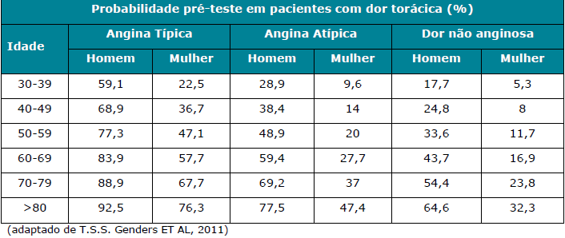

b. dor torácica aguda, em pacientes com TIMI RISK 1 e 2, com sintomas compatíveis com síndrome coronariana aguda ou equivalente anginoso e sem alterações isquêmicas ao ECG e marcadores de necrose miocárdica;
c. para descartar doença coronariana isquêmica, em pacientes com diagnóstico estabelecido de insuficiência cardíaca (IC) recente, onde permaneça dúvida sobre a etiologia da IC mesmo após a realização de outros exames complementares;
d. em pacientes com quadro clínico e exames complementares conflitantes, quando permanece dúvida diagnóstica mesmo após a realização de exames funcionais para avaliação de isquemia;
e. pacientes com suspeita de coronárias anômalas.
Referências Bibliográficas
1. Genders TS, Steyerberg EW, Alkadhi H, Leschka S, Desbiolles L, Nieman K, Galema TW, Meijboom WB, Mollet NR, de Feyter PJ, Cademartiri F, Maffei E, Dewey M, Zimmermann E, Laule M, Pugliese F, Barbagallo R, Sinitsyn V, Bogaert J, Goetschalckx K, Schoepf UJ, Rowe GW, Schuijf JD, Bax JJ, de Graaf FR, Knuuti J, Kajander S, van Mieghem CA, Meijs MF, Cramer MJ, Gopalan D, Feuchtner G, Friedrich G, Krestin GP, Hunink MG. A clinical prediction rule for the diagnosis of coronary artery disease: validation, updating, and extension. Eur Heart J. 2011
2. Jensen JM, Voss M, Hansen VB, Andersen LK, Johansen PB, Munkholm H, Nørgaard BL. Risk stratification of patients suspected of coronary artery disease: comparison of five different models. Atherosclerosis. 2012 Feb;220(2):557-62.
3. Mark DB, Berman DS, Budoff MJ, et al. ACCF/ACR/AHA/NASCI/SAIP/SCAI/SCCT 2010 expert consensus document on coronary computed tomographic angiography: a report of the American College of Cardiology Foundation Task Force on Expert Consensus Documents. Circulation 2010;121:2509-43.
4. Taylor AJ, Cerqueira M, Hodgson JM, et al. ACCF/SCCT/ACR/AHA/ASE/ASNC/NASCI/SCAI/SCMR 2010 Appropriate Use Criteria for Cardiac Computed Tomography. A Report of the American College of Cardiology Foundation Appropriate Use Criteria Task Force, the Society of Cardiovascular Computed Tomography, the American College of Radiology, the American Heart Association, the American Society of Echocardiography, the American Society of Nuclear Cardiology, the North American Society for Cardiovascular Imaging, the Society for Cardiovascular Angiography and Interventions, and the Society for Cardiovascular Magnetic Resonance. Circulation 2010;122:e525-55.
5. Min JK, Shaw LJ, Berman DS. The present state of coronary computed tomography angiography a process in evolution. J Am Coll Cardiol;55:957-65.
...
54.5- TERAPIA PARA PROFILAXIA E TRATAMENTO DA NEUTROPENIA RELACIONADA AO USO DE ANTINEOPLÁSICOS COM FATORES DE CRESCIMENTO DE COLÔNIAS DE GRANULÓCITOS
Grupo II
a. paciente já estiver em uso de Fatores de Crescimento de Colônia de Granulócitos;
b. paciente ainda não fez uso de Fatores de Crescimento de Colônia de Granulócitos e apresenta fatores de risco para complicações associadas à infecção.
OBS: O uso de Fatores de Crescimento de Colônia de Granulócitos é contraindicado para pacientes em tratamento concomitante com quimioterápicos e radioterapia.
Referência Bibliográfica:
NCCN Clinical Practice Guidelines in Oncology (NCCN Guidelines) - Myeloid Growth Factors. J Natl Compr Canc Netw 2009;7:64-83

54.6- TERAPIA PARA PROFILAXIA E TRATAMENTO DA NÁUSEA E VÔMITO RELACIONADOS AO USO DE ANTINEOPLÁSICOS
➢ Profilaxia/Prevenção de náuseas, vômitos relacionados a agentes antineoplásicos
1. Cobertura obrigatória para a prevenção de náuseas ou vômitos relacionados ao uso de antineoplásicos, conforme o risco emetogênico calculado e como descrito na tabela a seguir:
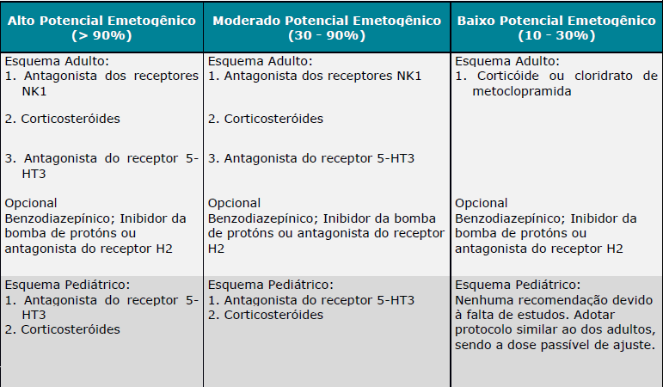

➢ Náuseas e vômitos antecipatórios
1. Cobertura obrigatória de alprazolan e/ou lorazepan para náuseas e vômitos antecipatórios associado ao uso de antineoplásicos.
➢ Tratamento de Náuseas e vômitos
1. Cobertura obrigatória para o tratamento de náuseas ou vômitos relacionados ao uso de antineoplásicos, conforme o risco emetogênico calculado e como descrito de modo escalonado a seguir:
a. caso a profilaxia para náuseas e vômitos não tenha sido efetiva e o paciente apresente sintomas, deve-se incluir mais uma droga ao esquema anterior, preferencialmente de uma classe diferente das já utilizadas;
b. se permanecerem os sintomas após a inclusão de mais uma droga, ajustar as doses dos medicamentos, substituir as drogas já utilizadas ou incluir mais uma droga;
c. se permanecerem os sintomas após o ajuste das doses, substituição das drogas ou a inclusão de mais uma droga, avaliar a utilização de terapia antiemética profilática de alto risco de emetogenicidade para o próximo ciclo.
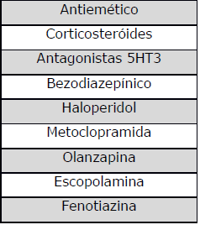

➢ Tratamento de resgate para náuseas e vômitos
1. Cobertura obrigatória de metoclopramida e/ou dolasetrona e/ou ondansetrona e/ou granisetrona e/ou haloperidol e/ou dexametosana e/ou prometazina e/ou olanzapina para o tratamento de resgate de náuseas e vômitos associado ao uso de antineoplásicos.

Tabela de Risco Emetogênico para Antineoplásico
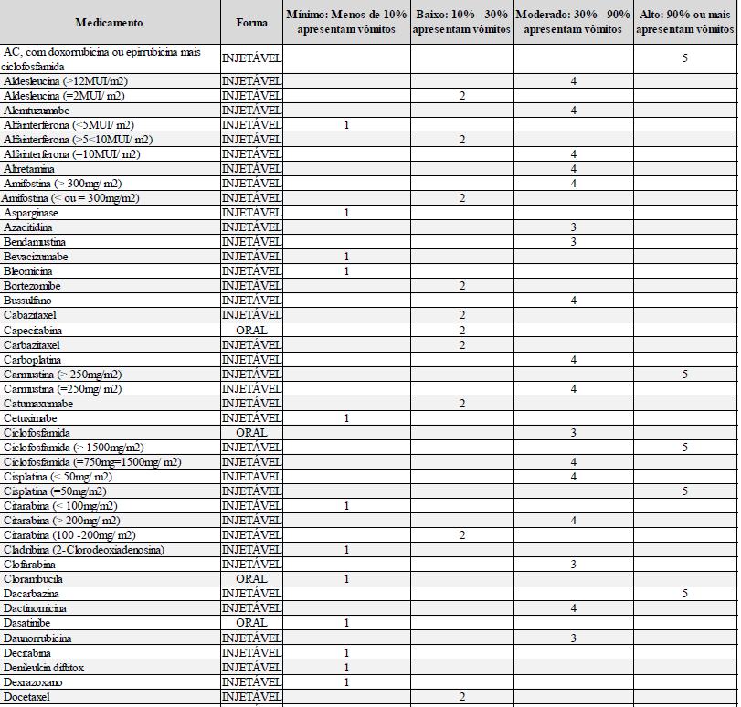

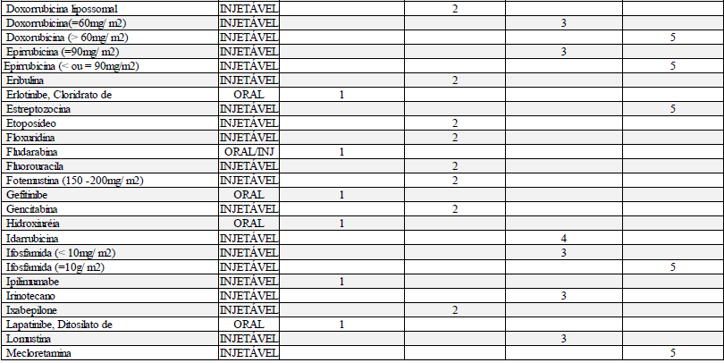

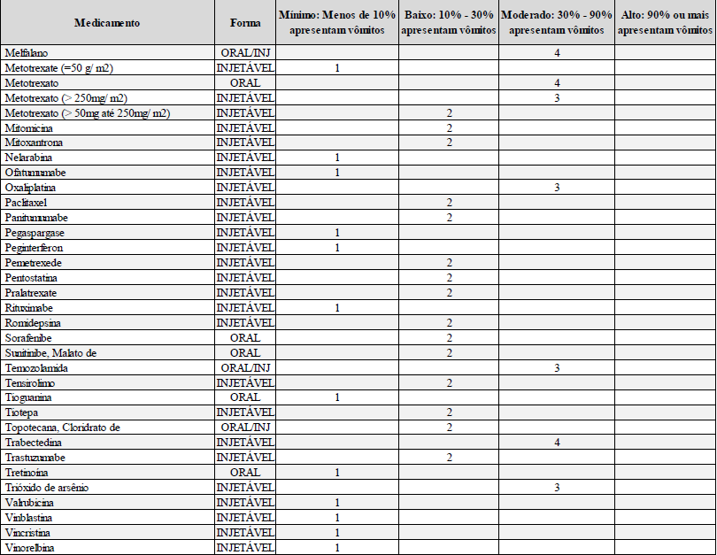

➢ Cálculo de risco para associações de antineoplásicos
Para os pacientes que estejam em uso de outros antineoplásicos associados, sejam eles orais ou venosos o cálculo de risco deve ser realizado como descrito abaixo:
a. identificar e pontuar o antineoplásico mais emetogênico
b. somar 1 ponto para cada outro de nível 3 ou 4
c. somar 1 ponto para um ou mais de nível 2
OBS: Para os medicamentos que não estejam nas listas apresentadas acima, a indicação do nível de risco deve ser feita pelo médico assistente baseado na literatura médica.
Referências Bibliográficas:
1. Diretrizes em Antieméticos MASCC/ESMO 2011- Multinational Association of Supportive Care in Cancer.
2. NCCN Clinical Practice Guidelines in Oncology (NCCN Guidelines) – Antiemesis
3. ASCO Guidelines – Antiemetics: American Society of Clinical Oncology Clinical Practice Guideline Update – 2011
...
58. OXIGENOTERAPIA HIPERBÁRICA
Grupo III
a. Após melhora clínica e/ou colonoscópica;
b. Ocorrência de efeitos colaterais ou complicações associadas ao tratamento hiperbárico;
c. Interromper o tratamento se não houver resposta após a 30ª sessão.
OBS: A ESCALA USP DE GRAVIDADE é uma escala de avaliação para tratamento com Oxigenoterapia Hiperbárica (OHB). Os itens que compõe a tabela são para avaliação da gravidade do paciente.

Classificação da gravidade (G) em 4 grupos (I a IV) pela somatória dos pontos:
G I < 10 pontos;
G II - 11 a 20 pontos;
G III - 21 a 30 pontos;
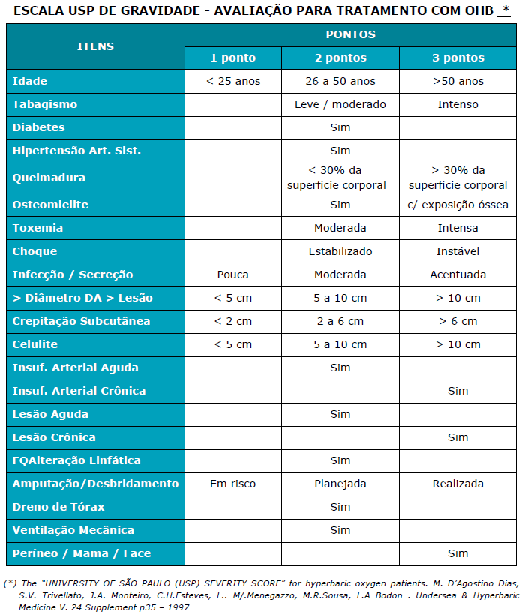
G IV > 31 pontos.

59. PANTOFOTOCOAGULAÇÃO A LASER NA RETINOPATIA DA PREMATURIDADE
1. Cobertura obrigatória para pacientes que apresentem retinopatia da prematuridade no estágio 3 diagnosticada através de oftalmoscopia indireta.

60. PET-CT ONCOLÓGICO
1. Cobertura obrigatória de PET-CT Oncológico para pacientes portadores de câncer pulmonar de células não pequenas comprovado por biópsia, quando pelo menos um dos seguintes critérios for preenchido:
a. para caracterização das lesões;
b. no estadiamento do comprometimento mediastinal e à distância;
c. na detecção de recorrências.
2. Cobertura obrigatória de PET-CT Oncológico para pacientes portadores de linfoma, quando pelo menos um dos seguintes critérios for preenchido:
...
62. RIZOTOMIA PERCUTÂNEA COM OU SEM RADIOFREQUÊNCIA
2. Cobertura obrigatória para pacientes com espasticidade focal, intensa e com sintomas incapacitantes, mesmo após a realização de tratamento medicamentoso e fisioterápico.
3. Pacientes portadores de nevralgia de nervo trigêmio, glossofaríngeo, occipital ou intermédio, refratários ou intolerantes ao tratamento clínico contínuo por no mínimo 3 meses.

63. SUCCINIL ACETONA
1. Cobertura obrigatória quando preenchido pelo menos um dos seguintes critérios:
a. recém-nascidos com teste de triagem neonatal positivo para tirosinemia (concentração sanguínea de tirosina aumentada);
b. pacientes com suspeita de doenças do metabolismo da tirosina, especialmente tirosinemia hereditária tipo I.

64. TERAPIA ANTINEOPLÁSICA ORAL PARA TRATAMENTO DO CÂNCER

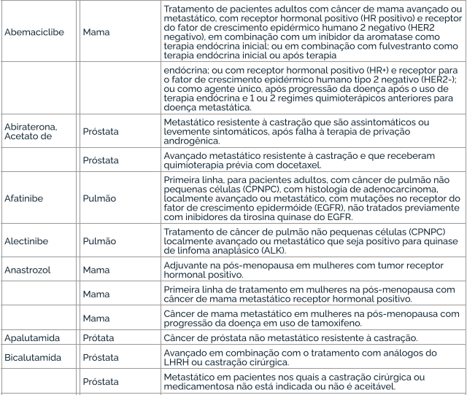

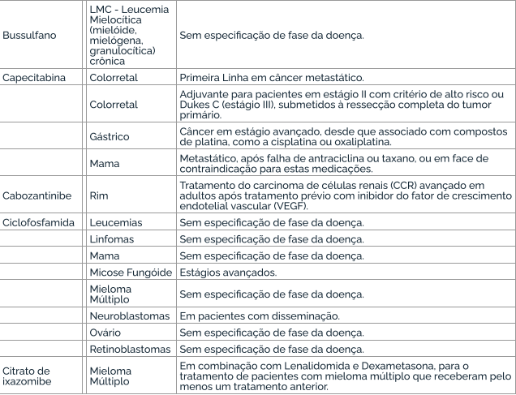

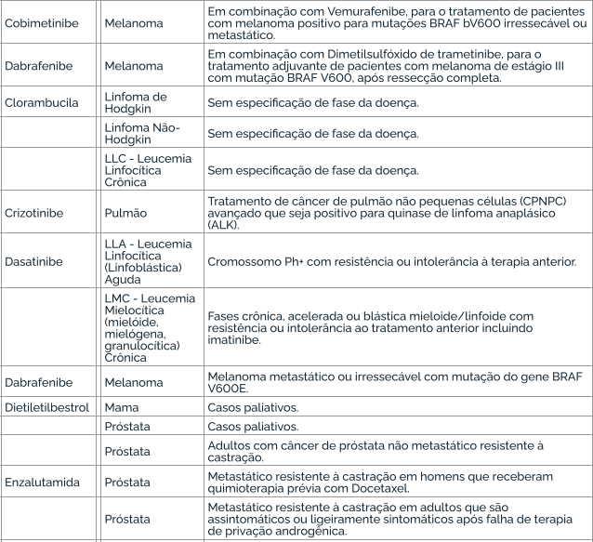

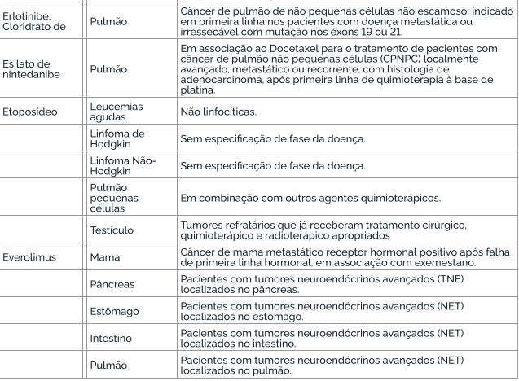

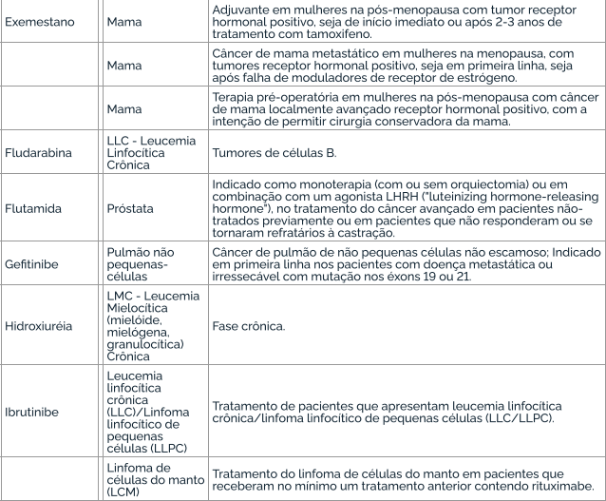

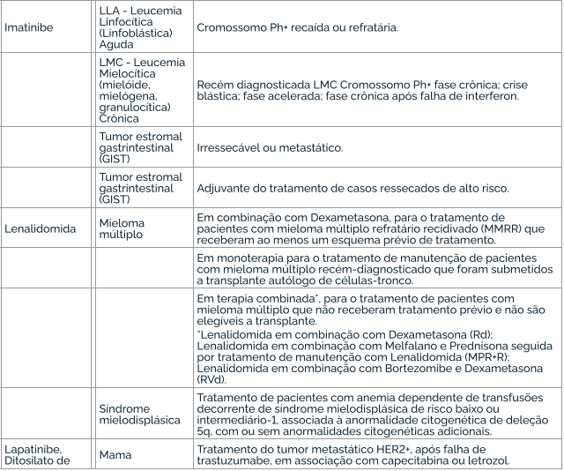

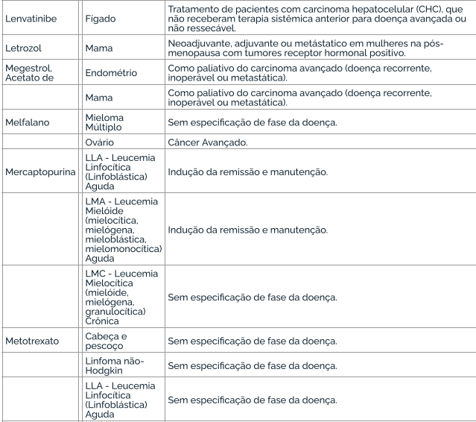

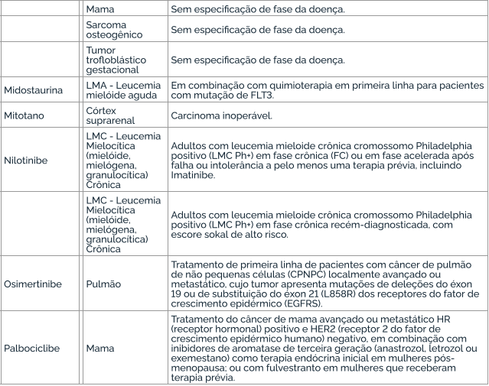

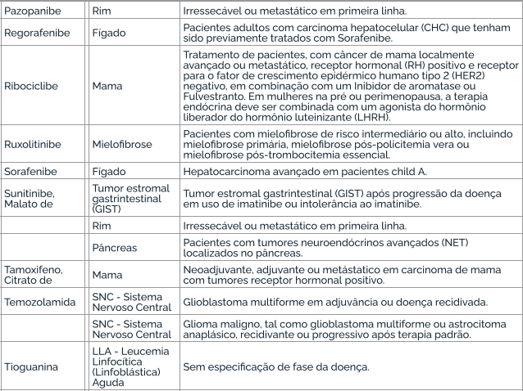

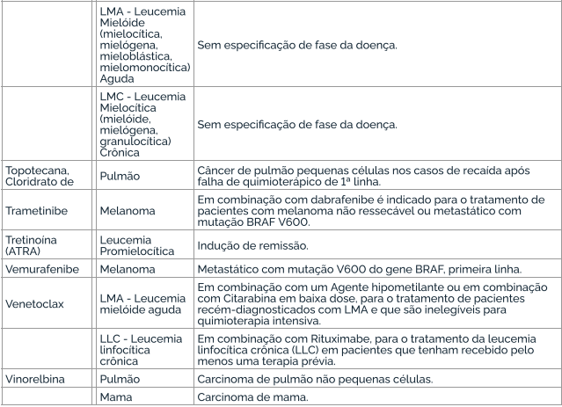
...
109. ATENDIMENTO/ACOMPANHAMENTO EM HOSPITAL-DIA PSIQUIÁTRICO
c. paciente portador de transtornos do humor (episódio maníaco e transtorno bipolar do humor - CID F30, F31);
d. paciente portador de transtornos globais do desenvolvimento (CID F84).

110. ANÁLISE MOLECULAR DE DNA; PESQUISA DE MICRODELEÇÕES/MICRODUPLICAÇÕES POR FISH (FLUORESCENCE IN SITU HYBRIDIZATION); INSTABILIDADE DE MICROSSATÉLITES (MSI), DETECÇÃO POR PCR, BLOCO DE PARAFINA
1. Cobertura obrigatória quando for solicitado pelo médico assistente (neurologista, oncologista clínico, hematologista ou geneticista) e puder ser realizado em território nacional e for preenchido pelo menos um dos seguintes critérios:
a. na assistência/tratamento/aconselhamento das condições genéticas contempladas nos subitens desta Diretriz de Utilização, quando seguidos os parâmetros definidos em cada subitem para as patologias ou síndromes listadas.
b. na assistência/tratamento/aconselhamento das condições genéticas não contempladas nas Diretrizes dos sub-itens desta Diretriz de Utilização, quando o paciente apresentar sinais clínicos indicativos da doença atual ou história familiar e permanecerem dúvidas acerca do diagnóstico definitivo após a anamnese, o exame físico, a análise de heredograma e exames diagnósticos convencionais.
2. A cobertura de análise molecular de DNA não é obrigatória para as patologias/síndromes, exames ou técnicas listadas a seguir: a. Ostecondromas hereditários múltiplos (exostoses hereditárias múltiplas); Neurofibromatose 1; Fenilcetonúria; Hipercolesterolemia familiar, Pesquisa dos polimorfismos C677T e A1298 do gene MTHFR e Pesquisa dos polimorfismos 4G/5G no gene PAI1. b. exames realizados por técnicas de pesquisas em painel, tais como PCR Multiplex, CGH-Array (Hibridização Genômica Comparativa), MLPA (Multiplex Ligation-dependent Probe Amplification), Sequenciamento de Nova Geração (NGS), Sequenciamento completo de todos os éxons do Genoma Humano (Exoma) e Sequenciamento do Genoma (Genoma) humano, nutricional, esportivo, tumoral ou mitocondrial não estão contemplados na letra “b” do item 1. Da mesma forma, o screening de risco pessoal ou screening de planejamento familiar em paciente assintomático, não está contemplado na letra “b” do item 1.
OBS geral 1: Nas diretrizes de utilização abaixo são considerados:

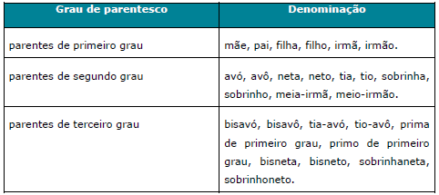

OBS geral 2: Para as diretrizes de utilização em que o método escalonado contemple a técnica CGH-Array (Hibridização Genômica Comparativa), a resolução mínima obrigatória é a densidade de 180k. No caso de plataformas que utilizem apenas SNP- array (Polimorfismo de um único nucleotídeo), a resolução mínima obrigatória é a densidade de 750k.
OBS geral 3: O sequenciamento por NGS dos genes associados a cada síndrome tanto para genes individuais quanto para paineis deve ser realizado na região codificadora do gene e se estender também às regiões intrônicas adjacentes aos exons (pelo menos seis, idealmente dez nucleotídeos imediatamente adjacentes às extremidades 5' e 3' dos exons). A análise deve ser realizada de forma a contemplar 100% da extensão da sequencia codificadora e junções intron/exon de todos os genes com cobertura mínima de 20X em todas as regiões analisadas. Em relação a análise de rearranjos quando analisada por NGS o laboratório deve apresentar evidência de validação do protocolo contra outra metodologia de detecção de rearranjos (MLPA ou Array), descrevendo a sensibilidade e os limites de detecção (tamanho de rearranjos) do método.
OBS geral 4: O sequenciamento por NGS dos genes associados a cada síndrome tanto para genes individuais quanto para painéis deve ser realizado na região codificadora do gene e se estender também às regiões intrônicas adjacentes aos exons (pelo menos seis, idealmente dez nucleotídeos imediatamente adjacentes às extremidades 5' e 3' dos exons). É recomendado que análise seja realizada de forma a contemplar 100% da extensão da sequencia codificadora e junções intron/exon de todos os genes analisados (teste tipo A) com cobertura mínima de 20X em todas as regiões analisadas. Se a cobertura do painel NGS for inferior a 100%, recomenda-se que regiões não cobertas pelo painel NGS sejam analisadas por outra metodologia (p.ex. sequenciamento de Sanger) de forma a atender a definição de teste tipo A. Caso não tenham sido, deve ser descrito de forma clara o porcentual e número de bases não cobertas, e feita uma observação que o teste não exclui variantes patogênicas nessas regiões. O teste deve ser classificado no laudo como tipo A ou tipo B. De acordo com o EuroGentest (Gert Matthijs et al, Guidelines for diagnostic next-generation sequencing. European Journal of Human Genetics. 2016. 24, 2–5; doi:10.1038/ejhg.2015.226), testes com painéis que demonstrem 100% de cobertura de todos os genes incluidos no painel e regiões intrônicas adjacentes deverão ser denominados do “Tipo A”. Testes onde apenas os genes principais (core genes) são completamente sequenciados, e outros genes possam conter áreas não sequenciadas deverão ser denominados “Tipo B”. Os testes onde não se garante a cobertura completa de nenhum gene do painel denominados “Tipo C” em geral não são recomendados para diagnóstico clínico e por isso, não devem ser oferecidos pelas operadoras de planos de saúde e não são considerados para constatação do atendimento da cobertura mínima obrigatória. Essa nomenclatura de classificação do teste genético, em especial quando se trata de análise com painel de genes, deve ser adota
OBS geral 5: O material inicial a ser utilizado para o sequenciamento é o DNA.
OBS geral 6: Em caso de detecção de deleção de exon único no MLPA este resultado deve ser confirmado com análise independente.
OBS geral 7: Para as diretrizes de oncogenética em que existam múltiplos indivíduos afetados na mesma família, testar inicialmente e preferencialmente o indivíduo mais jovem afetado pelo tumor típico do espectro avaliado. Quando houver uma mutação identificada na família, familiares não afetados por câncer também poderão ser testados, conforme definido em cada uma das diretrizes específicas. No entanto, em todas as situações de teste genético em familiares, a cobertura será obrigatória somente quando o familiar a ser testado for beneficiário de plano de saúde.
OBS geral 8: Testes genéticos preditivos em menores de idade (análise molecular para doença genética em indivíduo sem evidência fenotípica da doença) devem ser realizados apenas quando forem contemplados todos os seguintes itens:
a) a razão principal de realizar um teste preditivo em menor de idade deve ser em benefício direto de saúde do menor. Não estão justificados testes preditivos quando não houver intervenção justificável que modifique a história natural da doença ou situações de risco, enquanto este for ainda menor de idade;
b) na medida do possível, e considerando a idade do menor, deve ser feita uma tentativa de envolve-lo na decisão sobre a realização do teste, e quando possível obter seu consentimento ou assentimento;
c) os pais ou responsáveis legais pelo menor devem participar tanto quanto possível no processo de tomada de decisão acerca da realização do teste genético. Cabe aos pais ou responsáveis fornecer ao menor, na medida do possível, informações sobre a condição genética a ser testada e o risco genético, podendo haver auxílio e suporte de profissionais especializados em aconselhamento genético no processo. Se a decisão dos pais ou responsáveis não for no sentido de beneficiar diretamente o menor, então os profissionais da saúde têm a responsabilidade de defender os interesses do menor no processo;
d) Aconselhamento genético pré- e pós-teste deve ser sempre realizado quando for indicado teste genético preditivo em menores assintomáticos.
Referencias:
...
122. REFLUXO VÉSICO-URETERAL - TRATAMENTO ENDOSCÓPICO
a. Pacientes que apresentem laudo da uretrocistografia miccional evidencie refluxo vésico-ureteral Grau V;
b. Pacientes que já receberam 3 sessões de tratamento endoscópico sem melhora.

123. RM - FLUXO LIQUÓRICO - COMPLEMENTAR À RESSONÂNCIA MAGNÉTICA
1. Cobertura obrigatória para pacientes com derivação ventrículo peritoneal para avaliação do fluxo liquórico.

124. TERAPIA IMUNOPROFILÁTICA PARA O VÍRUS SINCICIAL RESPIRATÓRIO (VSR)
1. Cobertura obrigatória do Palivizumabe para imunoprofilaxia para o vírus sincicial respiratório (VSR), para prematuros e crianças quando preenchido pelo menos um dos seguintes critérios:
a. Crianças prematuras nascidas com idade gestacional ≤ 28 semanas (até 28 semanas e 6 dias) com idade inferior a 1 ano (até 11 meses e 29 dias); ou b. Crianças com idade inferior a 2 anos (até 1 ano, 11 meses e 29 dias) com doença pulmonar crônica da prematuridade (displasia broncopulmonar); ou c. Crianças com idade inferior a 2 anos (até 1 ano, 11 meses e 29 dias) com doença cardíaca congênita com repercussão hemodinâmica demonstrada.
Condições gerais para cobertura do procedimento, conforme “Protocolo de uso do Palivizumabe para a prevenção da infecção pelo Vírus Sincicial Respiratório”, Portaria Conjunta SAS/SCTIE nº 23, de 3 de outubro de 2018: I. O diagnóstico de doença pulmonar crônica da prematuridade (displasia broncopulmonar) é definido pela dependência de oxigênio em prematuros a partir de 28 dias de vida acompanhada de alterações típicas na radiografia pulmonar ou dependência de oxigênio com 36 semanas de idade gestacional corrigida, em prematuro extremo. II. A posologia recomendada de Palivizumabe é 15 mg/kg de peso corporal, administrados uma vez por mês durante o período de maior prevalência do VSR previsto na respectiva comunidade, no total de, no máximo, cinco aplicações mensais consecutivas, dentro do período sazonal, que é variável em diferentes regiões do Brasil. III. O vírus sincicial respiratório caracteriza-se principalmente por seu caráter sazonal, dependendo das características de cada país ou região. A definição de sazonalidade no Brasil se baseia na análise descritiva de identificação do vírus sincicial respiratório (VSR), realizada nas regiões geográficas do país, com base nos dados do Sistema de Informação da Vigilância Sentinela de Influenza e outros vírus respiratórios – SIVEP GRIPE.Sazonalidade do VSR nas diferentes regiões do Brasil:
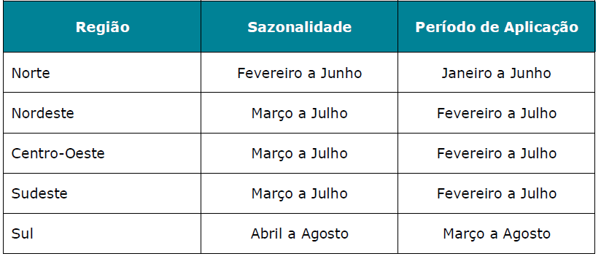
IV. A primeira dose deve ser administrada um mês antes do início do período de sazonalidade do VSR e as quatro doses subseqüentes devem ser administradas com intervalos de 30 dias durante este período no total de até 5 doses. Vale ressaltar que o número total de doses por criança dependerá do mês de início das aplicações, variando, assim, de 1 a 5 doses, não se aplicando após o período de sazonalidade do VSR. V. A administração de Palivizumabe deverá ser feita em recém-nascidos ou crianças que atendam a pelo menos um dos critérios de inclusão estabelecidos nesta diretriz de utilização, inclusive para as que se encontram internadas, devendo neste caso ser administrado no ambiente hospitalar e respeitado o intervalo de doses subsequentes durante o período intra-hospitalar e pós-alta hospitalar.
2. Cobertura obrigatória do Nirsevimabe para imunoprofilaxia para o vírus sincicial respiratório (VSR), para prematuros e crianças quando preenchido pelo menos um dos seguintes critérios:
a. Crianças prematuras nascidas com idade gestacional < 37 semanas (até 36 semanas e 6 dias) com idade inferior a 1 ano (até 11 meses e 29 dias) entrando ou durante sua primeira temporada do VSR; ou b. Crianças com idade inferior a 2 anos (até 1 ano, 11 meses e 29 dias) entrando ou durante a primeira temporada do VSR, e/ou entrando ou durante a segunda temporada do VSR, ou c. Crianças com idade inferior a 2 anos (até 1 ano, 11 meses e 29 dias) com doença cardíaca congênita com repercussão hemodinâmica demonstrada.
Observação: Sazonalidade do VSR nas diferentes regiões do Brasil:
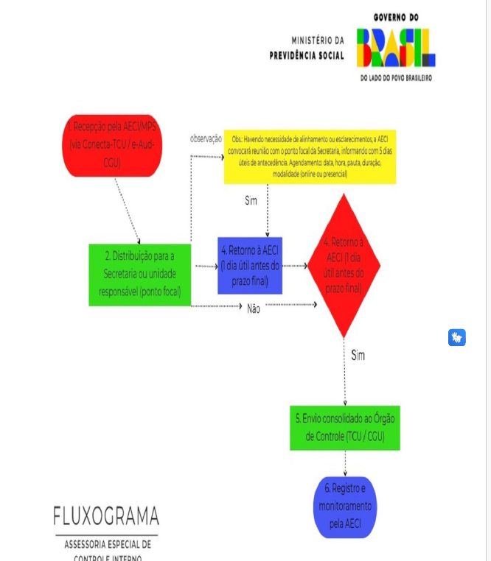

125. TOXOPLASMOSE - PESQUISA EM LÍQUIDO AMINIÓTICO POR PCR
1. Cobertura obrigatória na presença de infecção aguda materna, a partir da 18ª semana de gestação.
Referência:
Brasil. Ministério da Saúde. Secretaria de Atenção à Saúde. Departamento de Ações Programáticas Estratégicas. Gestação de alto risco: manual técnico / Ministério da Saúde, Secretaria de Atenção à Saúde, Departamento de Ações Programáticas Estratégicas. – 5. ed. – Brasília: Editora do Ministério da Saúde, 2012. 302 p.

126. SARS-CoV-2 (CORONAVÍRUS COVID-19) - PESQUISA POR RT – PCR
1. Cobertura obrigatória, conforme solicitação do médico assistente, para pacientes com Síndrome Gripal (SG) ou Síndrome Respiratória Aguda Grave (SRAG).
SÍNDROME GRIPAL (SG): Indivíduo com quadro respiratório agudo, caracterizado por pelo menos dois (2) dos seguintes sinais e sintomas: febre (mesmo que referida), calafrios, dor de garganta, dor de cabeça, tosse, coriza, distúrbios olfativos ou distúrbios gustativos. Em crianças: além dos itens anteriores considera-se também obstrução nasal, na ausência de outro diagnóstico específico. Em idosos: deve-se considerar também critérios específicos de agravamento como sincope, confusão mental, sonolência excessiva, irritabilidade e inapetência. Na suspeita de COVID-19, a febre pode estar ausente e sintomas gastrointestinais (diarreia) podem estar presentes.
SÍNDROME RESPIRATÓRIA AGUDA GRAVE (SRAG): Indivíduo com SG que apresente: dispneia/desconforto respiratório OU pressão persistente no tórax OU saturação de O2 menor que 95% em ar ambiente OU coloração azulada dos lábios ou rosto. Em crianças: além dos itens anteriores, observar os batimentos de asa de nariz, cianose, tiragem intercostal, desidratação e inapetência.
...

